英雄表
 |  | LV1 | 每级成长至60 | 技能1 | 技能2 | 终极增益
 | HP | 300(±2) | 30（±2）
 | 攻击 | 15 | 1.5
 | 防御 | 10 | 1.8 | 弹力盾牌
 | 暴击率 | 5% | 0 | 10秒冷却
 | 攻击速度 | 1000 | 0 | 帕斯骑士会将攻击他的敌人用弹力盾牌击退3格(后退速度为0.8)
 | 移动速度 | 0.8 | 0
 | HP恢复 | 5 | 0.5
帕斯骑士 | 攻击距离 | 1 | 0

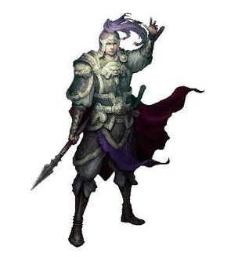 |  | LV1 | 每级成长至60 | 技能1 | 技能2 | 终极增益
 | HP | 300(±2) | 30（±2）
 | 攻击 | 15 | 1.5
 | 防御 | 10 | 1.8
 | 暴击率 | 5% | 0
 | 攻击速度 | 1000 | 0
 | 移动速度 | 0.8 | 0
 | HP恢复 | 5 | 0.5
风刃剑士 | 攻击距离 | 1 | 0

 |  | LV1 | 每级成长至60 | 技能1 | 技能2 | 终极增益
 | HP | 300(±2) | 30（±2）
 | 攻击 | 15 | 1.5
 | 防御 | 10 | 1.8
 | 暴击率 | 5% | 0
 | 攻击速度 | 1000 | 0
 | 移动速度 | 0.8 | 0
 | HP恢复 | 5 | 0.5
萝莉召唤师 | 攻击距离 | 1 | 0

 |  | LV1 | 每级成长至60 | 技能1 | 技能2 | 终极增益
 | HP | 300(±2) | 30（±2）
 | 攻击 | 15 | 1.5
 | 防御 | 10 | 1.8
 | 暴击率 | 5% | 0
 | 攻击速度 | 1000 | 0
 | 移动速度 | 0.8 | 0
 | HP恢复 | 5 | 0.5
林林射手 | 攻击距离 | 1 | 0

